Статистика по зарплате
СТАТИСТИКА ПО ЗАРАБОТНОЙ ПЛАТЕ
(все значения в рублях/месяц) |  | 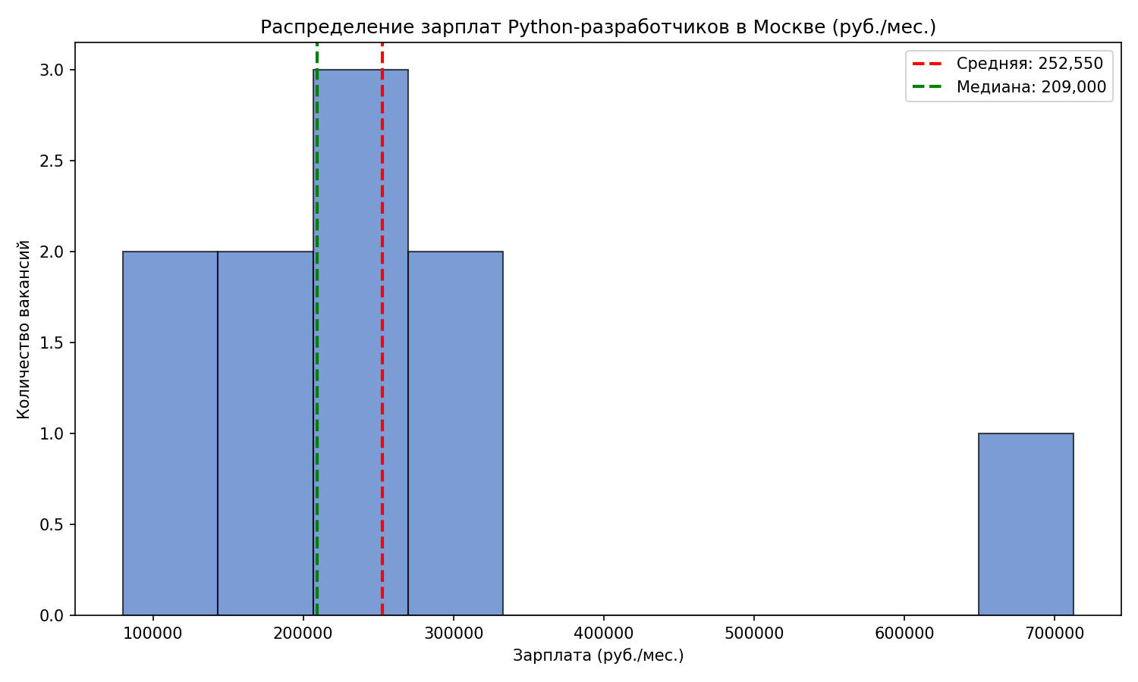

Средняя зарплата: | 252,550 руб./мес.
Медианная зарплата: | 209,000 руб./мес.
Минимальная: | 80,000 руб./мес.
Максимальная: | 712,500 руб./мес.
Вакансий с зарплатой: | 10

Исходные валюты:
RUB: | 9
USD: | 1

Исходные периоды:
месяц: | 10

Обязательные навыки
ТОП НАВЫКОВ PYTHON-РАЗРАБОТЧИКОВ
 |  | 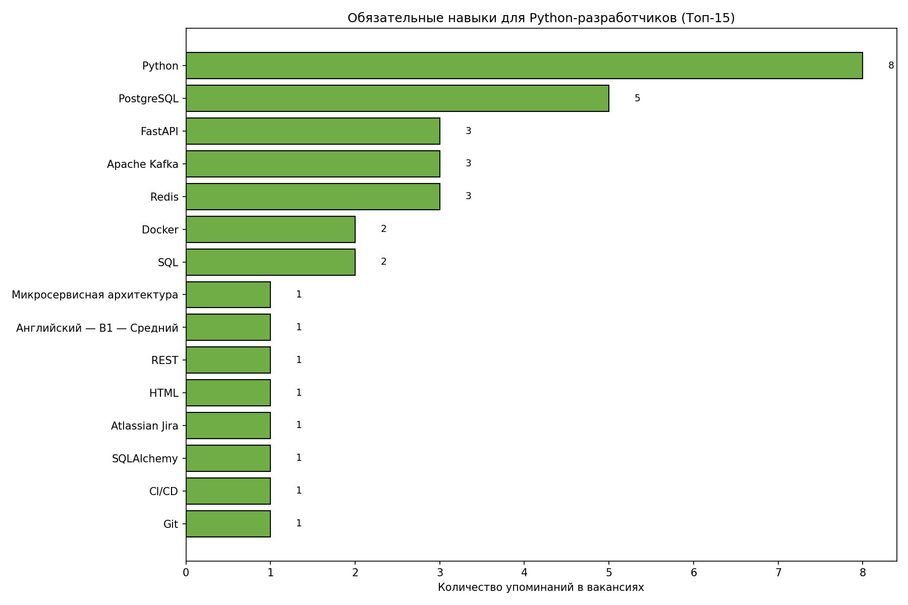
Навык | Количество вакансий
Python | 8
PostgreSQL | 5
FastAPI | 3
Apache Kafka | 3
Redis | 3
Docker | 2
SQL | 2
Микросервисная архитектура | 1
Английский — B1 — Средний | 1
REST | 1
HTML | 1
Atlassian Jira | 1
SQLAlchemy | 1
CI/CD | 1
Git | 1

Требования к опыту
ТРЕБОВАНИЯ К ОПЫТУ РАБОТЫ
 |  |  | 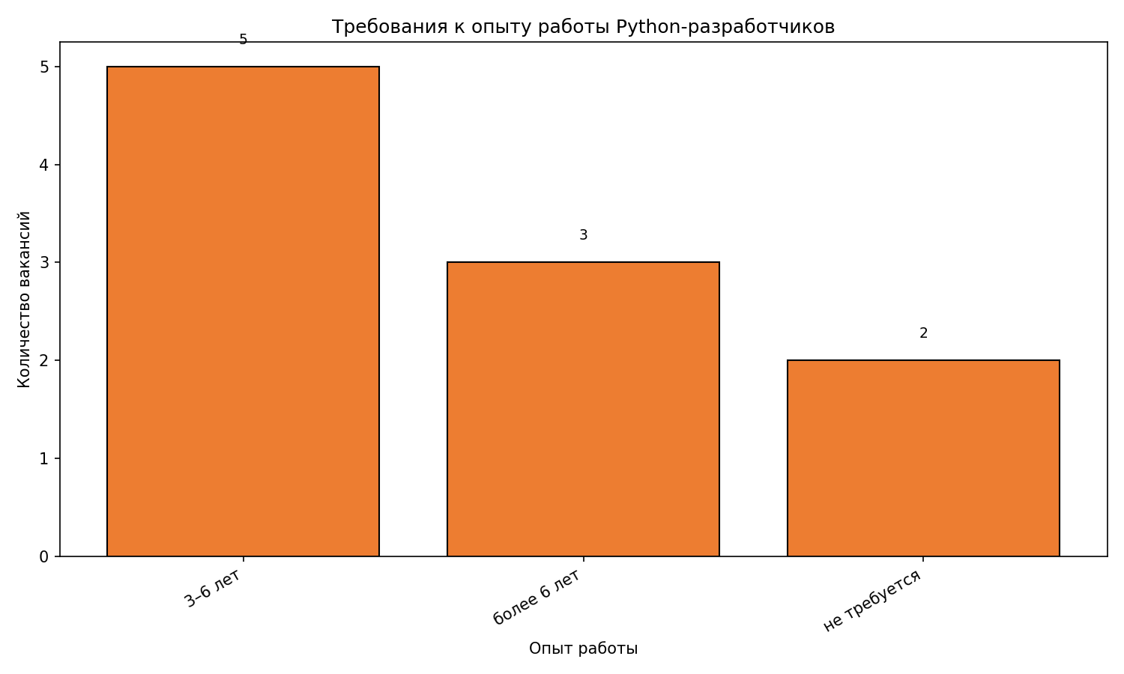
Опыт работы | Количество вакансий | Процент
3–6 лет | 5 | 50.0%
более 6 лет | 3 | 30.0%
не требуется | 2 | 20.0%

Тип занятости
ТИП ЗАНЯТОСТИ
 |  |  | 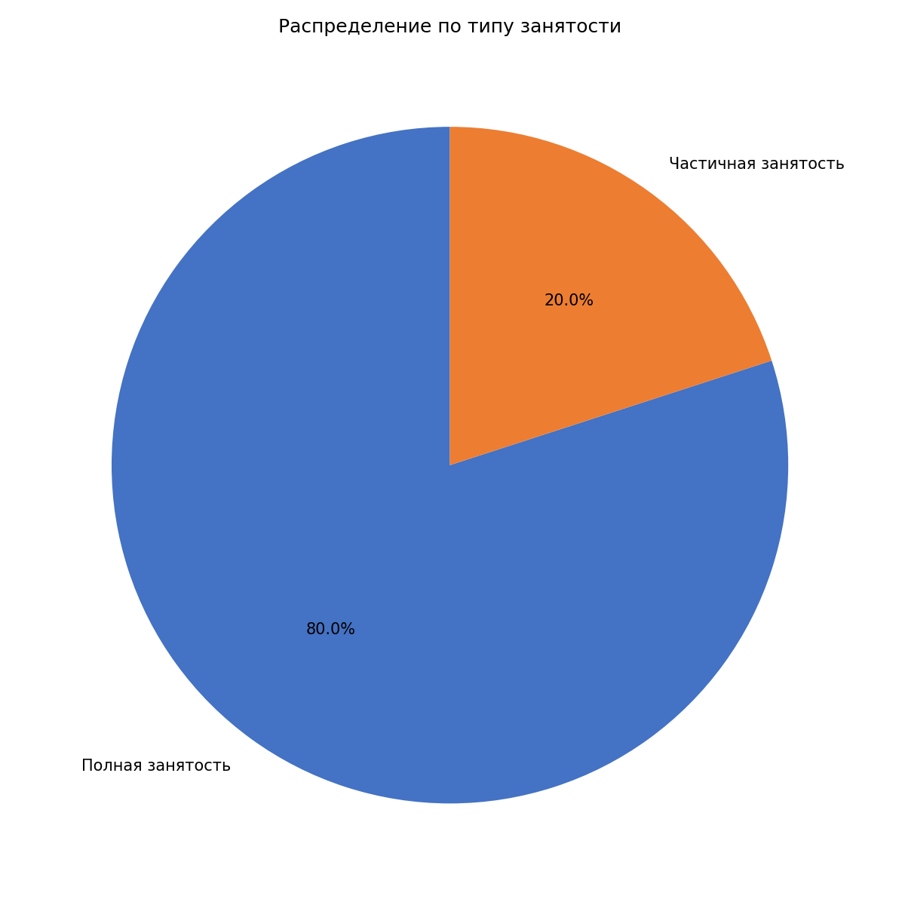
Тип занятости | Количество | Процент
Полная занятость | 8 | 80.0%
Частичная занятость | 2 | 20.0%

